공유사업관리대장
사업관리대장(바론ERP-계약현황/수금현황 기준)

 |  |  |  |  |  |  |  |  |  |  |  |  |  |  |  |  |  |  |  |  | 142560000
#NAME? | 종합 |  | 사업부서:전체 / 수주기간:2000-01-01 ~ 2026-02-24 / 진행상태:전체 / 발주방법:전체 / 계약여부:전체 / 사업구분:전체 / 발주처대:전체 / 발주처중:전체 / 발주처소:전체 / ( 단위 : 원 VAT별도 ) |  |  |  |  |  |  |  |  |  |  |  |  | 업데이트완료 | 2026-03-17

사업 구분 |  | 계약 법인 | 총괄 사업코드 | 사업명 (계약명) | 대금 구분 | 계약여부 | 발주방법 | 진행상태 | 발주처 (매출처) | 분담율 |  |  |  | 계약금 |  | 매출금액 |  |  |  |  |  |  |  | 비고 | 계약/청구담당자 |  |  |  |  | 부서담당자
 |  |  |  |  |  |  |  |  |  |  | 착수일 | ~ | 준공일 | 공급가액 | 부가세 | 발행일 | 수금일 | 공급가액 | 부가세 | 합계 | 수금금액 | 미수금액 | 수금율 |  | 회사 | 이름 | 부서 | 연락처 | 이메일 | 회사 | 이름 | 부서 | 연락처 | 이메일
바론 |  | 바론 | 025001 | 휴게소 중장기 설치계획 수립 및 합리적인 휴게시설 주차장 규모 산정기준 연구용역 |  | 계약완료 | 수의 | 완료 | 삼안 | -% | 2018-04-04 | ~ | 2018-08-31 | ₩23,790,899 | ₩2,379,090 | 2018-10-31 | 2018-12-28 | ₩23,790,899 | ₩2,379,090 | ₩26,169,989 | ₩26,169,989 | ₩- | 100.00% |  |  |  |  |  |  | 삼안 | 류창수 | 교통계획부/부사장 | 010-4755-8495 | csryu@samaneng.com
바론 |  | 바론 | 025002 | 인천공항 교통체계 다각화 및 T1 버스정차장 개선방안 수립용역 - 프로그램 서버 사용료 |  | 계약완료 | 수의 | 완료 | 삼안 | -% | 2021-02-24 | ~ | 2021-07-21 | ₩11,818,182 | ₩1,181,818 | 2021-07-21 | 2021-08-02 | ₩11,818,182 | ₩1,181,818 | ₩13,000,000 | ₩13,000,000 | ₩- | 100.00% | 계약기간연장에 따른 변경계약 (변경계약서작성) 금액변경없음 |  |  |  |  |  | 삼안 | 류창수 | 교통계획부/부사장 | 010-4755-8495 | csryu@samaneng.com
바론 |  | 바론 | 025003 | 남양주시하수관망계측시스템운영사업(2.1전산유지관리) |  | 계약완료 | 수의 | 완료 | 삼안 | -% | 2021-09-03 | ~ | 2023-12-31 | ₩90,909,091 | ₩9,090,909 |  |  | ₩90,909,091 | ₩9,090,909 | ₩100,000,000 | ₩100,000,000 | ₩- | 100.00% | 외주내역 확인 - [외주]쓰리티어 / [외주]바토스 |  |  |  |  |  | 삼안 | 김장욱 | 물환경사업1부 / 이사 | 01026343116 | jwkim1@samaneng.com
 |  |  |  |  | 기성금_1차 |  |  | 완료 |  |  |  |  |  |  |  | 2022-01-11 | 2022-01-11 | ₩21,000,000 | ₩2,100,000 | ₩23,100,000 | ₩23,100,000
 |  |  |  |  | 기성금_2차 |  |  | 완료 |  |  |  |  |  |  |  | 2022-02-18 | 2022-03-02 | ₩13,000,000 | ₩1,300,000 | ₩14,300,000 | ₩14,300,000
 |  |  |  |  | 기성금_3차 |  |  | 완료 |  |  |  |  |  |  |  | 2022-05-23 | 2022-05-30 | ₩13,000,000 | ₩1,300,000 | ₩14,300,000 | ₩14,300,000
 |  |  |  |  | 기성금_4차 |  |  | 완료 |  |  |  |  |  |  |  | 2022-12-20 | 2022-12-28 | ₩12,000,000 | ₩1,200,000 | ₩13,200,000 | ₩13,200,000
 |  |  |  |  | 기성금_5차 |  |  | 완료 |  |  |  |  |  |  |  | 2023-08-22 | 2023-08-30 | ₩14,000,000 | ₩1,400,000 | ₩15,400,000 | ₩15,400,000
 |  |  |  |  | 준공금 |  |  | 완료 |  |  |  |  |  |  |  | 2024-04-23 | 2024-04-29 | ₩17,909,091 | ₩1,790,909 | ₩19,700,000 | ₩19,700,000
바론 |  | 바론 | 025004 | 가평군하수관망계측시스템유지관리용역(프로그램 개발, 중앙제어실 및 서버유지관리) |  | 계약완료 | 수의 | 진행 | 삼안 | -% | 2022-06-15 | ~ | 2026-02-06 | ₩240,000,000 | ₩24,000,000 |  |  | ₩144,000,000 | ₩14,400,000 | ₩158,400,000 | ₩158,400,000 | ₩105,600,000 | 60.00% | 물량증가에 따른 금액증액(변경계약서 작성)당초 1억9천 + 변경 5천 | 삼안 | 신경섭 대리 | 물환경사업1부 | 010-5482-5693 | ksshin1@samaneng.com | 삼안 | 김영준 차장 | 물환경사업1부 | 010-8354-0515 | yjkim2@samaneng.com
 |  |  |  |  | 기성금_1차 |  |  | 완료 |  |  |  |  |  |  |  | 2022-06-29 | 2022-06-30 | ₩55,000,000 | ₩5,500,000 | ₩60,500,000 | ₩60,500,000 |  | 22.91%
 |  |  |  |  | 기성금_2차 |  |  | 완료 |  |  |  |  |  |  |  | 2023-10-23 | 2023-10-30 | ₩41,000,000 | ₩4,100,000 | ₩45,100,000 | ₩45,100,000 |  | 40.00%
 |  |  |  |  | 기성금_3차 |  |  | 완료 |  |  |  |  |  |  |  | 2025-02-19 | 2025-02-27 | ₩48,000,000 | ₩4,800,000 | ₩52,800,000 | ₩52,800,000 |  | 60.00%
 |  |  |  |  | 준공금 |  |  | 진행 |  |  |  |  |  |  |  |  |  |  |  |  |  |  |  | 2/27 권혁진수석님이 삼안 기획실에 청구확인 > 발주처 잔금수금중
바론 |  | 바론 | 025005 | 함양창녕고속도로4공구 중 디지털 사이니지 시스템 구축(서버) |  | 계약완료 | 수의 | 완료 | 한화건설 | -% | 2023-03-31 | ~ | 2024-12-31 | ₩20,000,000 | ₩2,000,000 |  |  | ₩20,000,000 | ₩2,000,000 | ₩22,000,000 | ₩22,000,000 | ₩- | 100.00%
 |  |  |  |  | 기성금 |  |  | 완료 |  |  |  |  |  |  |  | 2023-04-30 | 2023-05-25 | ₩18,000,000 | ₩1,800,000 | ₩19,800,000 | ₩19,800,000
 |  |  |  |  | 준공금 |  |  | 완료 |  |  |  |  |  |  |  | 2023-12-20 | 2024-01-25 | ₩2,000,000 | ₩200,000 | ₩2,200,000 | ₩2,200,000
가족사 |  | 한맥 |  | 함양창녕고속도로4공구 중 디지털 사이니지 시스템 구축(설비) |  | 업무협조 | 업무분담 | 완료 | 한화건설 | -% | 2023-03-31 | ~ | 2024-12-31 | ₩66,000,000 | ₩6,600,000 |  |  | ₩- | ₩- | ₩- | ₩- | ₩- | 0.00% | 66,000,000원
바론 |  | 바론 | 025006 | 공학용 사이니지 시스템 구축 |  | 계약완료 | 수의 | 완료 | 신명이엔씨 | -% | 2023-05-16 | ~ | 2024-05-16 | ₩39,400,000 | ₩3,940,000 | 2023-05-31 | 2023-06-30 | ₩39,400,000 | ₩3,940,000 | ₩43,340,000 | ₩43,340,000 | ₩- | 100.00% |  | 신명이엔씨 | 임다솜 | 경영지원부 / 대리 | 010-7916-7955 | dslim6@sinmyung.co.kr
바론 |  | 바론 | 025007 | ERP시스템 구축 |  | 계약완료 | 수의 | 진행 | 한국종합엔지니어링 | -% | 2023-07-01 | ~ | 2025-06-30 | ₩400,000,000 | ₩40,000,000 |  |  | ₩350,000,000 | ₩35,000,000 | ₩385,000,000 | ₩385,000,000 | ₩55,000,000 | 87.50% |  | 한국종합엔지니어링 | 송종환 차장 | 기획관리부 | 01088625625 | hec8788@bill36524.com closingtime@hanmail.net
 |  |  |  |  | 선급금 |  |  | 완료 |  |  |  |  |  |  |  | 2023-07-01 | 2023-07-14 | ₩50,000,000 | ₩5,000,000 | ₩55,000,000 | ₩55,000,000
 |  |  |  |  | 중도금_1차(6개월 경과) |  |  | 완료 |  |  |  |  |  |  |  | 2023-12-31 | 2024-02-23 | ₩50,000,000 | ₩5,000,000 | ₩55,000,000 | ₩55,000,000
 |  |  |  |  | 중도금_2차(12개월 경과) |  |  | 완료 |  |  |  |  |  |  |  | 2024-07-02 | 2024-07-10 | ₩100,000,000 | ₩10,000,000 | ₩110,000,000 | ₩110,000,000
 |  |  |  |  | 중도금_3차(18개월 경과) |  |  | 완료 |  |  |  |  |  |  |  | 2025-01-31 | 2025-04-07 | ₩100,000,000 | ₩10,000,000 | ₩110,000,000 | ₩110,000,000
 |  |  |  |  | 잔금(24개월 경과) - (기존25년6월30)(잔금 50%청구) |  |  | 완료 |  |  |  |  |  |  |  | 2025-12-30 | 2025-12-30 | ₩50,000,000 | ₩5,000,000 | ₩55,000,000 | ₩55,000,000
 |  |  |  |  | 잔금(24개월 경과)-시스템 개발 미완료사유로 웹솔-한종 협의중 |  |  | 대기 |  |  |  |  |  |  |  |  |  |  |  |  |  |  |  | 신지호책임(장계석수석님)-한종 협의중
바론 |  | 바론 |  | ERP시스템 운영 및 유지보수 |  | 계약완료 | 수의 | 대기 | 한국종합엔지니어링 | -% | 2026-07-01 | ~ | 2029-06-30 | ₩108,000,000 | ₩10,800,000 |  |  | ₩- | ₩- | ₩- | 0 | ₩118,800,000 | 0.00% | 월 3,000,000 x 3년(36개월) | 한국종합엔지니어링 | 송종환 차장 | 기획관리부 | 01088625625 | hec8788@bill36524.com closingtime@hanmail.net
바론 |  | 바론 | 025008 | 계양-강화간 고속도로 건설공사 기본설계단계 교량 BIM 설계(제5공구) |  | 계약완료 | 수의 | 진행 | 동해종합기술공사 | -% | 2023-08-21 | ~ | 2026-06-30 | ₩55,000,000 | ₩5,500,000 |  |  | ₩41,363,636 | ₩4,136,364 | ₩45,500,000 | ₩45,500,000 | ₩15,000,000 | 75.21% | 과업범위증가에따른 금액증액 (변경계약서작성)당초3천 + 변경2천5백 | 동해종합기술공사 | 박재영 과장 | 관리부 | 01040287635 | 고덕사옥 / 서울시강동구 고덕비즈밸리로52(고덕동) 05203 jy43@dh2002.net | 한맥 동해종합기술공사 | 남창성 상무 구형준 대리 | 도로부 - | 010-8967-4835 010-7435-9005
 |  |  |  |  | 기성_1차 |  |  | 완료 |  |  |  |  |  |  |  | 2024-06-13 | 2024-06-21 | ₩15,454,545 | ₩1,545,455 | ₩17,000,000 | ₩17,000,000
 |  |  |  |  | 기성_2차 |  |  | 완료 |  |  |  |  |  |  |  | 2025-12-30 | 2025-12-30 | ₩25,909,091 | ₩2,590,909 | ₩28,500,000 | ₩28,500,000
 |  |  |  |  | 준공금 |  |  | 진행 |  |  |  |  |  |  |  |  |  |  |  |  |  |  |  | 3/16 청구서 발송(동해 도로부 구형준 대리)
바론 |  | 바론 | 025009 | PQ프로그램 전용 서버 납품 |  | 계약완료 | 납품 | 완료 | 지오메카이엔지 | -% | 2024-06-01 | ~ | 2025-05-31 | ₩7,961,000 | ₩796,100 | 2024-06-18 | 2024-07-12 | ₩7,961,000 | ₩796,100 | ₩8,757,100 | ₩8,757,100 | ₩- | 100.00% |  |  |  |  |  |  | 지오메카이엔지 | 박인선 | 차장 | 010-9187-9984 | PQ담당자
바론 |  | 바론 | 025010 | PQ프로그램 사용 계약 |  | 계약완료 | 구독(년) | 완료 | 지오메카이엔지 | -% | 2024-06-01 | ~ | 2025-05-31 | ₩6,000,000 | ₩600,000 |  |  | ₩6,000,000 | ₩600,000 | ₩6,600,000 | ₩6,600,000 | ₩- | 100.00% | 월 500,000 x 1년(12개월)
 |  |  |  |  | 1회차 |  |  | 완료 |  |  |  |  |  |  |  | 2024-06-30 | 2024-07-12 | ₩500,000 | ₩50,000 | ₩550,000 | ₩550,000
 |  |  |  |  | 2회차 |  |  | 완료 |  |  |  |  |  |  |  | 2024-07-31 | 2024-09-06 | ₩500,000 | ₩50,000 | ₩550,000 | ₩550,000
...
 |  |  |  |  |  |  |  |  |  |  |  |  |  |  |  |  |  |  |  |  |  |  |  |  |  |  |  |  |  | 부서담당자
 |  |  |  |  |  |  |  |  |  |  |  |  |  |  |  |  |  |  |  |  |  |  |  |  |  | 이름 | 부서 | 연락처 | 이메일 | 회사 | 이름 | 부서 | 연락처 | 이메일
 |  |  |  |  |  |  |  |  |  |  |  |  |  |  |  |  |  |  |  |  |  |  |  |  |  |  |  |  |  | 금호건설 | 정상훈 수석매니저 | 대산당진 제4공구 | 010-5893-9250 | shjung5@kumhoenc.com
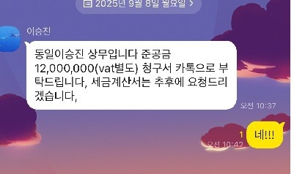
...
 |  |  |  |  |  |  |  |  |  |  |  |  |  |  |  |  |  |  |  |  |  |  |  |  |  |  |  |  |  | 부서담당자
 |  |  |  |  |  |  |  |  |  |  |  |  |  |  |  |  |  |  |  |  |  |  |  |  |  | 이름 | 부서 | 연락처 | 이메일 | 회사 | 이름 | 부서 | 연락처 | 이메일
 |  |  |  |  |  |  |  |  |  |  |  |  |  |  |  |  |  |  |  |  |  |  |  |  |  | (본사)김다영 (현장)김지흔 | 외주관리 | 02-3677-5600 010-6246-2580 | - jiheun_kim@kolon.com | 코오롱글로벌(현장) | 홍정석 과장 김지흔 대리 | 대산당진 제1공구 | 010-4900-1861 | jeongseok_hong@kolon.com
...

외주쓰리티어
...
 |  |  |  |  |  | 2025-12-22 | 2025-12-30 | 9,537,000 | 2,930,000
 |  |  |  |  |  |  |  |  | 2,930,000
 |  |  |  | 65,969,200
2025-01-22 | 2024-12-24 | 컴퓨터 구입/기술개발센터 공용 AI 제어용 | ㈜쓰리티어 | 25,850,000
2025-01-22 | 2025-01-08 | 컴퓨터 구입/사내 BIM 학습 스트리밍용 | ㈜쓰리티어 | 3,575,000
2025-01-22 | 2024-11-29 | 가평군 하수관망 계측시스템 유지보수 | ㈜쓰리티어 | 8,800,000 | 가평
2025-02-14 | 2024-12-26 | 가평군 하수관망 계측시스템 보안프로그램구입 | ㈜쓰리티어 | 2,244,000

 |  |  |  | 40,469,000
 |  |  |  | 284,167,400

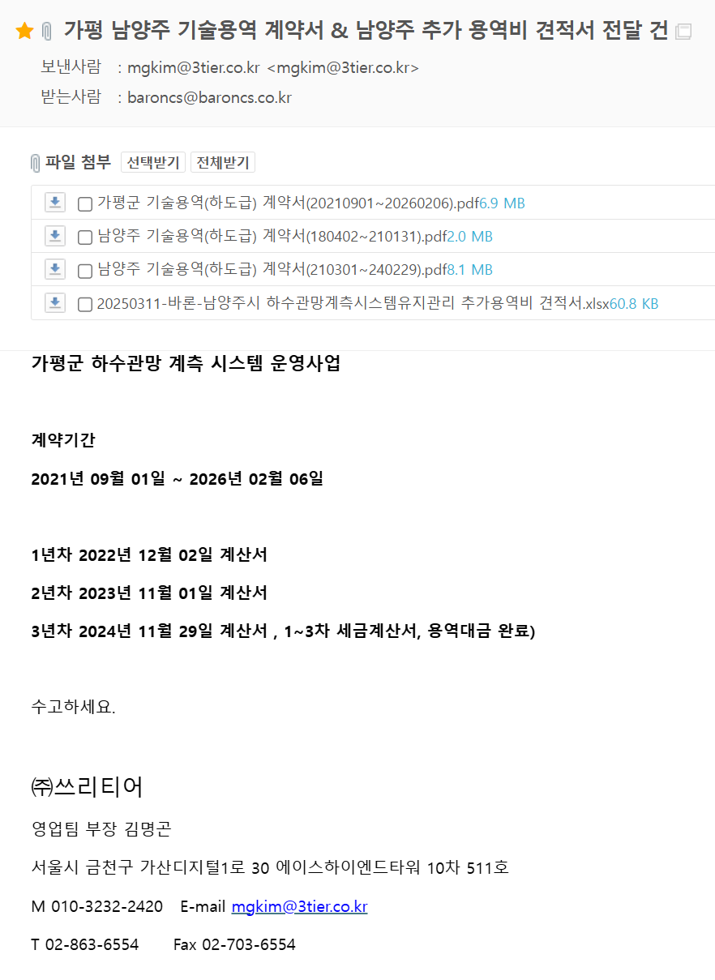
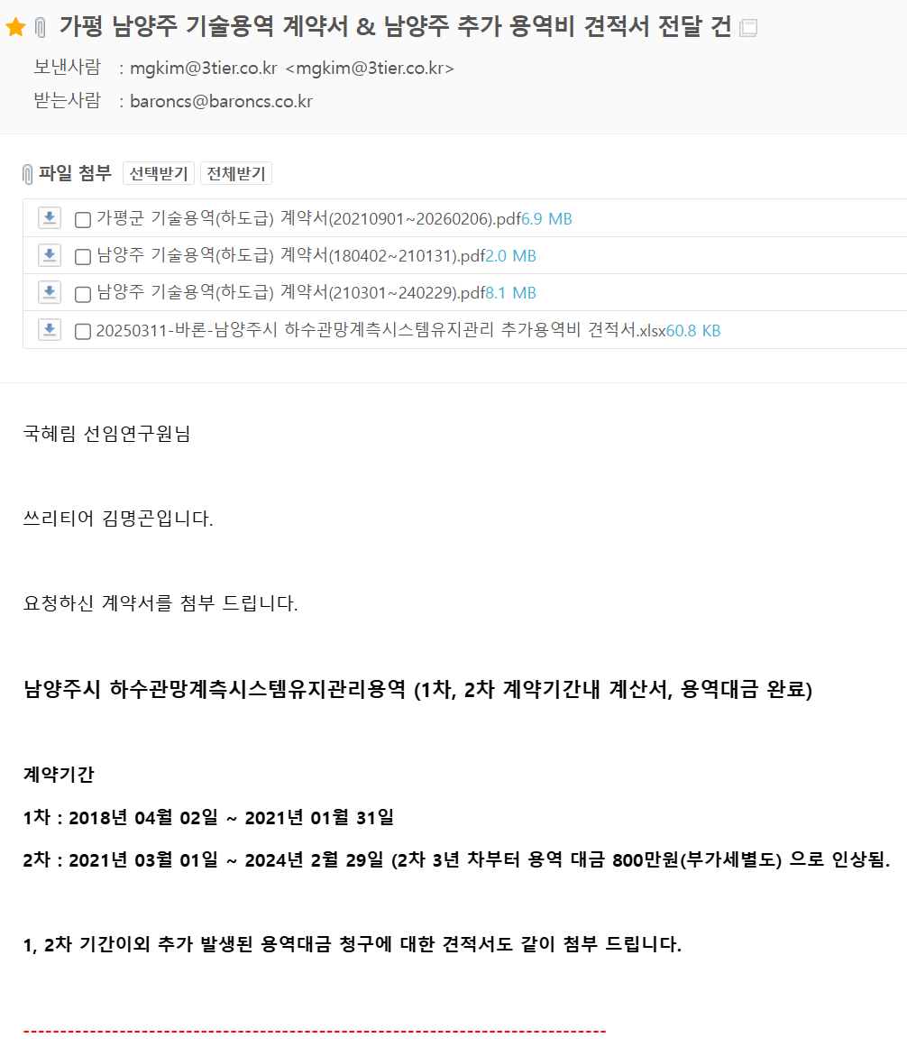

외주바토스
...
5 |  | 가평군하수관망계측시스템유지관리용역 | Oracle DBMS | 2025-03-14 | 2024-01-01 | ~ | 2026-01-31 | 6,875,000 | 2025-03-19 | 2025-03-28 | 3,300,000 | 3,575,000 | 완료 | 전자계약진행완료
 |  |  |  |  |  |  |  |  | 2025-12-22 | 2025-12-30 | 3,575,000 | 0
2023-05-10 | 2023-04-03 | 가평군 하수관망 DB 운영 수지관리 | ㈜바토스 |  | 3,300,000 | 남양주
 |  |  |  |  | 3,300,000 | -
2024-01-05 | 2023-11-01 | 가평군 하수관망 DB 운영 수지관리 | ㈜바토스 |  | 7,425,000 | 가평
2024-04-11 | 2024-03-18 | (납품용)P/G 구입/오라클 라이선스(지오메카) | ㈜바토스 |  | 4,010,600 | -
2024-09-06 | 2024-08-20 | (납품용)P/G 구입/오라클 라이선스(서정ENG) | ㈜바토스 |  | 4,010,600 | -
2025-03-28 | 2025-03-19 | 남양주시하수관망계측시스템운영사업 | ㈜바토스 |  | 1,100,000
2025-03-28 | 2025-03-19 | 평군하수관망계측시스템유지관리용역 | ㈜바토스 |  | 3,300,000
 |  |  |  |  | 19,846,200 | -
 |  |  |  |  |  | -

